Fiche Client
411099 - CITELE INDUSTRIES
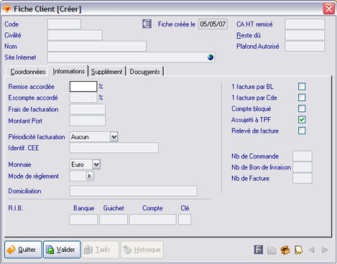
Coordonnées
Adresse
6 rue du four martin
CP
25400
AUDINCOURT
Ville
Téléphone
03 81 32 88 15
Contact
M. DUCHEME
Site
www.citele.fr
Informations financières

Crédit accordé
2 500,00 €
En cours
0,00 €
Mode de paiement
Virement fin de mois
Remise
15%
Frais de port
Franco de port (0,00 €)

